Time table (2)
GOLDEN STAR
현대오션킹15001호
용성7호
SEN TREASURE
하역기 | 구분 | 2026-04-08 | 2026-04-09 | 2026-04-10 | 2026-04-11 | 2026-04-12 | 2026-04-13 | 2026-04-14 | 2026-04-15 | 2026-04-16 | 2026-04-17 | 2026-04-18 | 2026-04-19 | 2026-04-20 | 2026-04-21 | 2026-04-22 | 2026-04-23 | 2026-04-24 | 2026-04-25 | 2026-04-26 | 공휴일
5기 | 슬라그 |  |  |  |  |  |  |  |  |  |  |  |  |  |  |  |  |  |  |  | 2026-03-02
한진그린호
 | 남동발전 |  |  |  |  |  |  |  |  |  |  |  |  |  |  |  |  |  |  |  | 2026-02-17
JK군장
JK군장
JK군장
JK군장
 | SGC에너지 |  |  |  |  |  |  |  |  |  |  |  |  |  |  |  |  |  |  |  | 2026-03-02
 | 포스코
* 음영 : 주말/야간 대응 필요 선박
계획정비
 | 정비 | 612 | 612 |  |  | 611 | 611
현대오션킹1500
포세이돈
KOREX
KOREX
JK군장
한진그린
KOREX
KOREX
계획정비
PU SHENG 6
용성1호
MARINE STAR 1
마린7
한진그린
JK군장
JK군장
정비
한국22호
JK군장
현대오션킹15001호
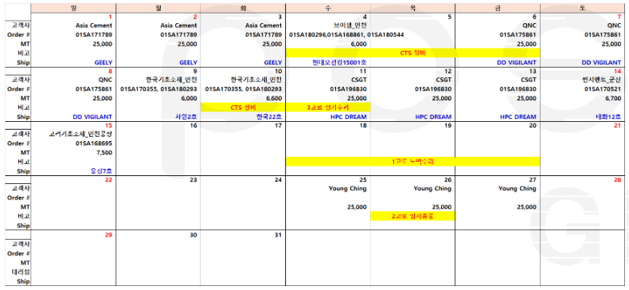

 |  |  |  |  |  |  |  |  |  |  |  |  |  | 남동발전 반출

